Sheet1
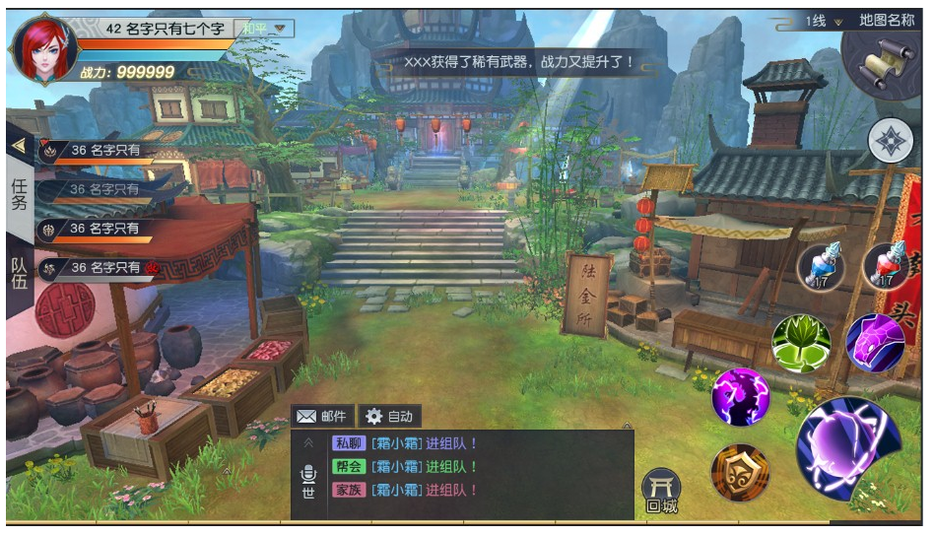
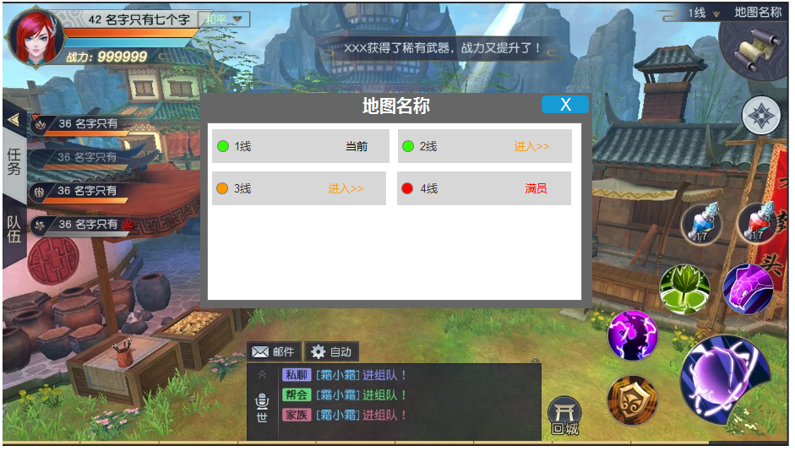
分线机制：同一个场景分成多个镜像，分开处理数据，玩家分流在多个镜像中游玩的机制
 | 1，分线的机制是为了分担场景压力
 | 2，解决同一场景人数太多造成的怪物、资源和玩家数量严重不对等的问题

分线参数
当前人数（每个场景的每个分线）：分线当前参数
界限人数（每个场景）：分线最高人数

数据管理
1，线1和线2之间的怪物、掉落等场景数据单独计算，没有任何交叉点
2，线1的玩家和线2的玩家之间没有交集，数据在各自的分线处理

分线增减
1，如果当前场景的所有分线人数都>=界限人数，又有新的玩家进入，则新增分线，让新玩家进入
2，如果当前分线不是分线1，而人数=0，则取消这个分线

玩家切线
1，玩家可以主动切入别的未达到界限人数的分线
2，如果分线人数达到了当前场景的分线界限人数，则不可切入此分线
3，如果组队玩家在不同分线，则组队状态栏呈半透明状态（类似离线）

如果当前人数/界限人数<=0.75，则线路顺畅，可以换线进入
如果当前人数/界限人数>0.75并<1，则线路繁忙，可以换线进入
如果当前人数/界限人数>=<1，则线路满员，不可以进入
切换场景
1，每当玩家切换场景，只会进入没有满员的分线
2，如果玩家在组队状态，则会优先进入队长所在的分线
动态提示
如果玩家点击当前线，则提示：“你已经在目标世界线”
如果玩家点击满员线，则提示：“这条世界线已满员”

自己所在的场景分线

主界面表现 |  | 切线界面

